基础信息
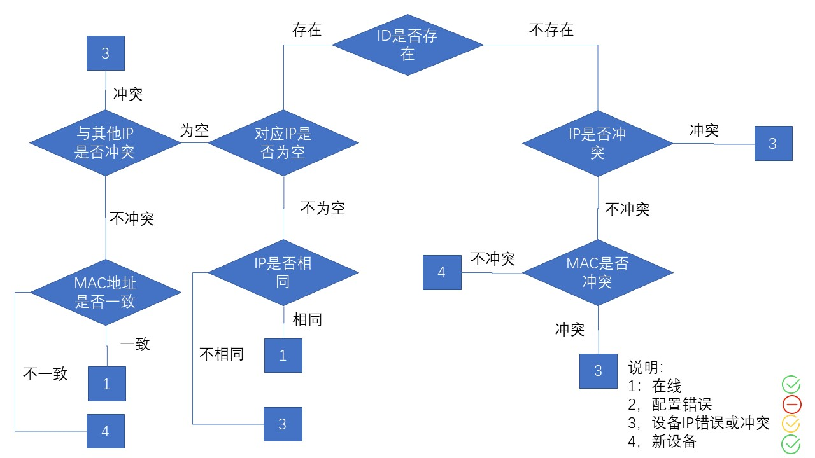
 |  | 管理中心系统设置设计输入-功能说明部分
 | 条目 Item | 子项 Sub Item | 描 述 Description |  | 备注 Remark
管理中心客户端 | 基础信息 | 楼栋单元 | ■栋 | 列表显示所有楼栋列表，每页显示20条，可添加，修改，删除楼栋信息，楼栋最多只能输入三位，删除楼栋信息后，该楼栋下的所有单元和房间信息，住户以及该栋下所有设备信息全部删除
 |  |  | ■单元 | 列表显示所有单元列表，每页显示20条，只有选择栋列表中的楼栋时，才能添加，编辑，删除该楼栋中的单元信息，单元最多只能输入两位，删除单元信息后，该单元下的所有房间信息和住户信息以及该单元下所有设备信息一并删除
 |  |  | ■室 | 列表显示所有房间列表，每页显示20条，只有选择栋列表中的楼栋和单元时才能添加，编辑，删除该单元中的房间信息，房间最多只能输入四位，删除房间信息后，该房间下的所有用户信息以及该室下所有设备信息一并删除，备注可选填
 |  |  | ■住户 | 列表显示所有住户列表，每页显示20条，只有选择栋列表中的楼栋，单元和室时才能添加，编辑，删除该房间中的住户信息，可上传用户头像，最大支持10M所有格式图像，用户姓名最多20位，用户电话最多20位，备注可选填
 |  | 设备信息 | ■室内机 | 列表显示所有室内机列表，每页显示20条，只有选择栋列表中的楼栋，单元和室时才能添加，编辑，删除该房间中的室内机信息，IP地址为必填项，型号和备注和选填
 |  |  | ■门口机 | 列表显示所有室内机列表，每页显示20条，只有选择栋列表中的楼栋，单元和室时才能添加，编辑，删除该房间中的室内机信息，IP地址为必填项，型号和备注和选填
 |  |  | ■围墙机 | 列表显示所有围墙机列表，每页显示20条，可添加，编辑，删除围墙机信息，IP地址和编号为必填项，型号和备注和选填
 |  |  | ■门卫机 | 列表显示所有门卫机列表，每页显示20条，只有选择栋列表中的楼栋，单元和室时才能添加，编辑，删除该房间中的室内机信息，IP地址为必填项，型号和备注和选填
 |  | 信息查询 | ■楼栋查询 | 可筛选楼栋，单元，房间信息，列表显示所有房间信息，每页显示20条
 |  |  | ■住户查询 | 可根据名字模糊查询，也可根据楼栋，单元，房间信息查询住户信息，每页显示20条
 |  |  | ■设备查询 | 可根据IP查询，也可根据楼栋，单元，房间信息查询设备信息，每页显示20条
 |  | 在线检测 | ■在线检测 | 列表显示所有在线设备的信息，包括类型，位置，IP和在线状态(在线设备，IP冲突，配置错误，新设备)，对于新设备和MAC地址错误的设备在线状态显示+,点击可保存至设备信息中，IP冲突和配置错误的设备只显示状态，可对当前列表中的数据通过设备类型进行筛选，列表数据每页显示20条
 |  | 地图编辑 | ■地图编辑 | 可上传小区地图，最大10M，上传成功后点击编辑地图可将所有楼栋列表中的楼栋拖拽到小区地图上，点击保存后地图会在首页显示

